PBR
평가기준일 | 2024-07-08
배수시작일 | 2024-01-08
배수종료일 | 2024-07-08
포함 여부 | X | X | X | X | X | O | X | O | X | O | O | O
사업 | 패스트푸드 체인 | 피자헛, KFC, 타코벨 운영 글로벌 요식업체 | 버거킹, 파파이스 | 패스트 캐주얼 멕시칸 요리 | 피자 배달 체인 | 레스토랑 브랜드 보유 | 스타벅스(커피와 간편식) | 햄버거 | 고급 버거 | Chili's 및 Maggiano's Little Italy등 레스토랑 브랜드 운영 | 미국 전역에서 스테이크하우스 운영, 캐주얼 다이닝 레스토랑 산업 | 피자 배달 체인
6개월 평균 | #DIV/0! | #DIV/0! | 8.00 | 24.20 | #DIV/0! | 8.83 | #DIV/0! | 12.58 | 8.84 | 82.06 | 8.57 | #DIV/0!
 | McDonal's Corporation | Yum! Brands, lnc. | Restaurant Brands International | Chipotle Mexican Grill, lnc. | Domino's Pizza, lnc. | Darden Restaurants, lnc | Starbucks Corporation | The Wendy's Company | Shake Shack lnc. | brinker International, lnc. | Texas Roadhouse, lnc. | Papa John's International, lnc.
Date | MCD US Equity (R2) | YUM US Equity (L1) | QSR US Equity (R1) | CMG US Equity (R2) | DPZ US Equity (L1) | DRI US Equity (R1) | SBUX US Equity (L1) | WEN US Equity (R1) | SHAK US Equity (L1) | EAT US Equity (R1) | TXRH US Equity (R1) | PZZA US Equity (R1)
2024-10-24
2024-10-23 |  |  | 7.5909 | 21.8056 |  | 8.9371 |  | 14.3033 | 9.9664 | 107.7259 | 9.4593
PBR 미적용
2024-10-22 |  |  | 7.4504 | 22.1233 |  | 8.8689 |  | 14.1542 | 9.982 | 106.1383 | 9.5354
2024-10-21 |  |  | 7.5144 | 22.0568 |  | 9.0296 |  | 14.363 | 10.117 | 107.0292 | 9.5666
2024-10-18 |  |  | 7.2872 | 21.9423 |  | 9.0599 |  | 14.6911 | 10.1216 | 105.6015 | 9.7182
2024-10-17 |  |  | 7.3409 | 21.7465 |  | 9.0422 |  | 14.6762 | 9.9527 | 101.9924 | 9.6342
2024-10-16 |  |  | 7.4494 | 21.8425 |  | 8.9685 |  | 14.9074 | 10.0482 | 103.6599 | 9.6532
2024-10-15 |  |  | 7.3554 | 22.0975 |  | 8.8149 |  | 14.5569 | 10.1317 | 102.2551 | 9.5977
2024-10-14 |  |  | 7.3946 | 21.9016 |  | 8.6388 |  | 14.4674 | 9.8856 | 100.165 | 9.3039
2024-10-11 |  |  | 7.3141 | 21.6689 |  | 8.6267 |  | 13.8857 | 9.8985 | 95.3452 | 9.2854
2024-10-10 |  |  | 7.2531 | 21.5506 |  | 8.5832 |  | 13.4457 | 10.0904 | 94.2373 | 9.1977
2024-10-09 |  |  | 7.281 | 21.4029 |  | 8.7279 |  | 13.1176 | 9.9187 | 94.7513 | 9.3002
2024-10-08 |  |  | 7.2128 | 21.4213 |  | 8.7593 |  | 13.1773 | 9.9591 | 96.5102 | 9.3467
2024-10-07 |  |  | 7.218 | 20.9595 |  | 8.7824 |  | 13.2444 | 9.9389 | 94.1688 | 9.2764
2024-10-04 |  |  | 7.4122 | 21.0999 |  | 9.0736 |  | 13.1474 | 10.1014 | 95.7449 | 9.4413
2024-10-03 |  |  | 7.3254 | 20.9484 |  | 8.9085 |  | 12.8939 | 9.6019 | 91.1536 | 9.2775
2024-10-02 |  |  | 7.4793 | 21.3105 |  | 8.9558 |  | 12.961 | 9.6313 | 91.1193 | 9.4191
2024-10-01 |  |  | 7.4876 | 21.1221 |  | 9.034 |  | 13.1698 | 9.3403 | 89.9543 | 9.3657
2024-09-30 |  |  | 7.4494 | 21.2883 |  | 9.0345 |  | 13.0654 | 9.4761 | 87.4074 | 9.333
2024-09-27 |  |  | 7.3626 | 21.1849 |  | 9.1766 |  | 13.2667 | 9.6139 | 86.3338 | 9.2431
2024-09-26 |  |  | 7.3182 | 21.4472 |  | 9.2448 |  | 13.1922 | 9.7442 | 87.7157 | 9.4244
2024-09-25 |  |  | 7.1973 | 21.5691 |  | 9.2536 |  | 12.9312 | 9.7094 | 86.8706 | 9.361
2024-09-24 |  |  | 7.2965 | 21.4139 |  | 9.4188 |  | 13.1101 | 9.5625 | 88.1269 | 9.2791
2024-09-23 |  |  | 7.2862 | 21.5359 |  | 9.5085 |  | 13.1922 | 9.7846 | 88.915 | 9.2632
2024-09-20 |  |  | 7.2593 | 21.1442 |  | 9.367 |  | 13.0057 | 9.8186 | 87.5444 | 8.9688
2024-09-19 |  |  | 7.3409 | 21.4176 |  | 9.4826 |  | 13.3264 | 9.8682 | 88.7437 | 9.1158
2024-09-18 |  |  | 7.1529 | 21.0334 |  | 8.7599 |  | 13.1474 | 9.5358 | 84.6091 | 8.6201
2024-09-17 |  |  | 7.156 | 21.6135 |  | 8.8914 |  | 13.2518 | 9.41 | 85.8769 | 8.7527
2024-09-16 |  |  | 7.2232 | 21.3031 |  | 8.8149 |  | 13.222 | 9.3467 | 82.5305 | 8.6301
2024-09-13 |  |  | 7.1457 | 20.7341 |  | 8.821 |  | 13.1027 | 9.3696 | 80.3947 | 8.6629
2024-09-12 |  |  | 7.1416 | 20.8191 |  | 8.7252 |  | 12.603 | 9.3467 | 79.1383 | 8.5535
2024-09-11 |  |  | 7.1178 | 20.6122 |  | 8.6663 |  | 12.5508 | 9.1172 | 79.9378 | 8.6121
2024-09-10 |  |  | 6.874 | 20.0285 |  | 8.5656 |  | 12.4017 | 8.9097 | 79.4695 | 8.4472
2024-09-09 |  |  | 7.0042 | 20.058 |  | 8.6261 |  | 12.7895 | 8.7756 | 81.7766 | 8.5223
2024-09-06 |  |  | 6.9856 | 19.8327 |  | 8.6657 |  | 12.6701 | 8.5709 | 78.967 | 8.5513
2024-09-05 |  |  | 7.0166 | 19.5925 |  | 8.6938 |  | 12.4837 | 8.8261 | 81.9594 | 8.7326
2024-09-04 |  |  | 7.091 | 19.707 |  | 8.7714 |  | 12.4986 | 9.1126 | 82.1992 | 8.8658
2024-09-03 |  |  | 7.0693 | 19.7735 |  | 8.7109 |  | 12.2898 | 8.9758 | 81.3312 | 8.8092
2024-08-30 |  |  | 7.1767 | 20.7194 |  | 8.7054 |  | 12.6179 | 9.1273 | 81.6853 | 8.9181
2024-08-29 |  |  | 7.1343 | 20.5531 |  | 8.6283 |  | 12.4166 | 9.3118 | 80.1777 | 8.9118
2024-08-28 |  |  | 7.1385 | 20.6048 |  | 8.6399 |  | 12.5061 | 9.6093 | 79.6523 | 8.963
2024-08-27 |  |  | 7.1777 | 20.7415 |  | 8.6278 |  | 12.6329 | 9.8627 | 81.6739 | 8.9319
2024-08-26 |  |  | 7.2263 | 20.228 |  | 8.598 |  | 12.6403 | 9.8856 | 81.3084 | 8.8674
2024-08-23 |  |  | 7.2676 | 19.8437 |  | 8.4808 |  | 12.603 | 10.005 | 81.2398 | 8.9097
2024-08-22 |  |  | 7.3688 | 19.7477 |  | 8.16 |  | 12.4837 | 9.8104 | 78.3274 | 8.8954
2024-08-21 |  |  | 7.4607 | 19.8511 |  | 8.2517 |  | 12.6627 | 9.7883 | 79.2525 | 8.9636
2024-08-20 |  |  | 7.3833 | 19.1898 |  | 8.2262 |  | 12.6627 | 9.2989 | 76.1231 | 8.8114
2024-08-19 |  |  | 7.3946 | 19.4484 |  | 7.9362 |  | 12.5135 | 9.612 | 77.7906 | 8.8848
2024-08-16 |  |  | 7.3141 | 19.3856 |  | 7.6011 |  | 12.6254 | 9.8581 | 74.8896 | 8.8394
2024-08-15 |  |  | 7.3616 | 19.9398 |  | 7.6483 |  | 12.8193 | 10.0527 | 76.5914 | 8.9842
2024-08-14 |  |  | 7.2924 | 19.0827 |  | 7.4664 |  | 12.7746 | 9.5863 | 71.7944 | 8.8621
2024-08-13 |  |  | 7.2986 | 19.0937 |  | 7.6457 |  | 12.7447 | 9.5248 | 80.4061 | 8.9688
2024-08-12 |  |  | 7.2108 | 20.6418 |  | 7.5332 |  | 12.4763 | 9.4229 | 78.1675 | 8.824
2024-08-09 |  |  | 7.2831 | 20.5235 |  | 7.5873 |  | 12.7671 | 9.4009 | 76.1117 | 8.8552
2024-08-08 |  |  | 7.4297 | 20.0691 |  | 7.661 |  | 12.8044 | 9.3026 | 75.1865 | 8.8832
2024-08-07 |  |  | 7.2841 | 19.8142 |  | 7.5216 |  | 12.6552 | 8.9253 | 70.5266 | 8.7057
2024-08-06 |  |  | 7.407 | 19.9804 |  | 7.6069 |  | 12.4986 | 9.1181 | 71.5317 | 8.7992
2024-08-05 |  |  | 7.1911 | 19.2785 |  | 7.4877 |  | 12.4539 | 8.6673 | 67.4886 | 8.5609
2024-08-02 |  |  | 7.2469 | 19.4226 |  | 7.6366 |  | 12.5881 | 8.8536 | 67.7627 | 8.7797
2024-08-01 |  |  | 7.2035 | 19.7514 |  | 7.7066 |  | 12.6478 | 9.4027 | 72.7424 | 9.1496
2024-07-31 |  |  | 7.2294 | 20.0691 |  | 7.7565 |  | 12.6254 | 8.0448 | 76.3058 | 9.2278
2024-07-30 |  |  | 7.1364 | 19.4226 |  | 7.8546 |  | 12.9983 | 7.9741 | 77.368 | 9.1887
2024-07-29 |  |  | 7.1684 | 18.8314 |  | 7.7809 |  | 12.7447 | 7.6748 | 74.9581 | 9.1131
2024-07-26 |  |  | 7.0217 | 18.4102 |  | 7.5433 |  | 12.521 | 7.3552 | 73.2221 | 8.9514
2024-07-25 |  |  | 7.0827 | 18.776 |  | 7.5237 |  | 12.6627 | 7.2386 | 71.8515 | 8.7738
2024-07-24 |  |  | 7.2221 | 19.1307 |  | 7.3927 |  | 12.3719 | 7.2671 | 71.6003 | 8.7442
2024-07-23 |  |  | 7.3554 | 19.4152 |  | 7.4336 |  | 12.4912 | 7.6821 | 75.9518 | 9.102
2024-07-22 |  |  | 7.5083 | 19.7883 |  | 7.6138 |  | 12.8417 | 7.481 | 75.7805 | 9.1728
2024-07-19 |  |  | 7.5134 | 19.7809 |  | 7.5746 |  | 13.1623 | 7.7546 | 76.1688 | 9.0603
2024-07-18 |  |  | 7.4773 | 19.7218 |  | 7.5751 |  | 13.4756 | 7.6839 | 73.7703 | 8.9102
2024-07-17 |  |  | 7.7396 | 20.4275 |  | 7.8127 |  | 13.6023 | 7.9245 | 75.9518 | 9.0671
2024-07-16 |  |  | 7.721 | 21.3327 |  | 7.705 |  | 13.401 | 8.0769 | 74.4898 | 9.195
2024-07-15 |  |  | 7.4752 | 20.9152 |  | 7.5963 |  | 12.8193 | 7.9126 | 72.7424 | 8.9683
2024-07-12 |  |  | 7.533 | 21.3068 |  | 7.5433 |  | 12.4539 | 7.7794 | 72.8223 | 8.9356
2024-07-11 |  |  | 7.439 | 21.2625 |  | 7.4208 |  | 12.5061 | 7.7537 | 74.4784 | 8.8526
2024-07-10 |  |  | 7.2108 | 21.5396 |  | 7.3201 |  | 11.8275 | 7.795 | 74.8553 | 8.8193
2024-07-09 |  |  | 7.031 | 21.2366 |  | 7.4383 |  | 11.8125 | 7.7794 | 75.632 | 8.8003
2024-07-08 |  |  | 7.2335 | 21.9866 |  | 7.6769 |  | 11.8051 | 7.9603 | 80.0863 | 9.0666
2024-07-05 |  |  | 7.1901 | 23.1837 |  | 7.6997 |  | 12.1258 | 7.9282 | 80.8287 | 9.0201
2024-07-03 |  |  | 7.2232 | 22.7514 |  | 7.7103 |  | 12.1407 | 7.8868 | 80.6345 | 8.8066
2024-07-02 |  |  | 7.0972 | 22.6849 |  | 7.7819 |  | 12.1556 | 7.8391 | 81.1599 | 8.8579
2024-07-01 |  |  | 7.2604 | 22.8364 |  | 7.8646 |  | 12.2525 | 7.9484 | 82.8617 | 9.0032
2024-06-28 |  |  | 7.2686 | 23.1467 |  | 8.0232 |  | 12.6478 | 8.2633 | 82.6789 | 9.0745
2024-06-27 |  |  | 7.4039 | 25.4991 |  | 8.0656 |  | 11.8446 | 8.0833 | 85.0203 | 9.1993
2024-06-26 |  |  | 7.3879 | 26.9087 |  | 8.0661 |  | 11.7467 | 8.1917 | 83.2272 | 9.0909
2024-06-25 |  |  | 7.3943 | 26.8273 |  | 8.117 |  | 11.7886 | 8.3278 |  | 9.0719
2024-06-24 |  |  | 7.4796 | 26.0976 |  | 8.1722 |  | 11.6977 | 8.3906 |  | 9.4611
2024-06-21 |  |  | 7.3783 | 26.2344 |  | 8.1271 |  | 11.6558 | 8.4619 |  | 9.4362
2024-06-20 |  |  | 7.3421 | 26.2665 |  | 8.1806 |  | 11.481 | 8.5389 |  | 9.3781
2024-06-18 |  |  | 7.3389 | 28.0086 |  | 8.0571 |  | 11.5579 | 8.6378 |  | 9.4152
2024-06-17 |  |  | 7.3847 | 27.5008 |  | 8.143 |  | 11.6138 | 8.8925 |  | 9.5032
2024-06-14 |  |  | 7.3421 | 26.7347 |  | 7.8885 |  | 11.6628 | 8.4609 |  | 9.2712
2024-06-13 |  |  | 7.389 | 26.682 |  | 7.8196 |  | 11.7886 | 8.8402 |  | 9.4766
2024-06-12 |  |  | 7.3389 | 25.9098 |  | 7.8042 |  | 11.6488 | 8.8165 |  | 9.5082
2024-06-11 |  |  | 7.2622 | 25.5783 |  | 7.7734 |  | 11.5299 | 8.6387 |  | 9.388
2024-06-10 |  |  | 7.2068 | 25.5757 |  | 7.8302 |  | 11.467 | 8.7395 |  | 9.3997
2024-06-07 |  |  | 7.3293 | 25.8956 |  | 7.8758 |  | 11.6558 | 8.7632 |  | 9.2989
2024-06-06 |  |  | 7.5734 | 26.244 |  | 7.959 |  | 11.9145 | 8.8792 |  | 9.4224
2024-06-05 |  |  | 7.5499 | 25.7236 |  | 7.9855 |  | 11.7886 | 9.1825 |  | 9.4722
2024-06-04 |  |  | 7.4583 | 25.1603 |  | 7.9431 |  | 12.0823 | 8.7157 |  | 9.3554
2024-06-03 |  |  | 7.4679 | 25.1393 |  | 8.0136 |  | 12.1173 | 8.8003 |  | 9.382
2024-05-31 |  |  | 7.308 | 25.5728 |  | 7.9739 |  | 12.2012 | 9.0209 |  | 9.5614
2024-05-30 |  |  | 7.1162 | 25.3793 |  | 7.8498 |  | 11.9984 | 8.9648 |  | 9.5459
2024-05-29 |  |  | 7.064 | 25.1097 |  | 7.74 |  | 11.8795 | 9.0342 |  | 9.3377
2024-05-28 |  |  | 7.1642 | 25.7715 |  | 7.8641 |  | 12.0613 | 9.114 |  | 9.5304
2024-05-24 |  |  | 7.1961 | 25.7535 |  | 7.8259 |  | 12.4249 | 9.2699 |  | 9.3443
2024-05-23 |  |  | 7.1631 | 25.6444 |  | 8.1992 |  | 12.4319 | 9.1397 |  | 9.2125
2024-05-22 |  |  | 7.2782 | 25.7678 |  | 8.2575 |  | 12.4948 | 9.2414 |  | 9.2585
2024-05-21 |  |  | 7.3528 | 25.9264 |  | 8.3119 |  | 12.4739 | 9.4468 |  | 9.2911
2024-05-20 |  |  | 7.4593 | 25.9558 |  | 8.4391 |  | 12.6487 | 9.4677 |  | 9.3244
2024-05-17 |  |  | 7.551 | 26.2584 |  | 8.5512 |  | 12.8584 | 9.4268 |  | 9.3936
2024-05-16 |  |  | 7.6298 | 25.7065 |  | 8.408 |  | 13.0053 | 9.6455 |  | 9.357
2024-05-15 |  |  | 7.6117 | 25.8897 |  | 8.428 |  | 12.8794 | 9.7757 |  | 9.3299
2024-05-14 |  |  | 7.6458 | 25.9581 |  | 8.2703 |  | 13.0262 | 9.77 |  | 9.2967
2024-05-13 |  |  | 7.6842 | 26.1111 |  | 8.2769 |  | 12.8374 | 9.7044 |  | 9.1654
2024-05-10 |  |  | 7.8046 | 26.4693 |  | 8.232 |  | 13.2849 | 9.8185 |  | 9.2596
2024-05-09 |  |  | 7.843 | 26.4181 |  | 8.1581 |  | 13.5856 | 9.9886 |  | 9.2192
2024-05-08 |  |  | 7.8195 | 26.0118 |  | 8.217 |  | 13.5506 | 9.769 |  | 9.1654
2024-05-07 |  |  | 7.9186 | 26.0971 |  | 8.1642 |  | 13.6136 | 9.9963 |  | 9.1959
2024-05-06 |  |  | 8.0294 | 26.1413 |  | 8.1892 |  | 13.4038 | 10.0409 |  | 9.2884
2024-05-03 |  |  | 8.0806 | 25.7841 |  | 8.2875 |  | 13.9422 | 10.2168 |  | 9.0597
2024-05-02 |  |  | 7.908 | 25.6747 |  | 8.2103 |  | 13.9282 | 9.9763 |  | 8.7435
2024-05-01 |  |  | 7.8025 | 25.6475 |  | 8.393 |  | 13.7184 | 9.8232 |  | 8.697
2024-04-30 |  |  | 8.0827 | 25.8186 |  | 8.5185 |  | 13.9772 | 10.0628 |  | 8.903
2024-04-29 |  |  | 7.8685 | 26.2261 |  | 8.634 |  | 14.0331 | 10.058 |  | 8.816
2024-04-26 |  |  | 7.8664 | 26.0422 |  | 8.6678 |  | 14.082 | 9.9706 |  | 8.7191
2024-04-25 |  |  | 7.7865 | 25.4294 |  | 8.6923 |  | 13.8583 | 9.6379 |  | 8.6865
2024-04-24 |  |  | 7.8451 | 23.9159 |  | 8.6962 |  | 13.8583 | 9.4629 |  | 8.6804
2024-04-23 |  |  | 7.9229 | 23.8198 |  | 8.6567 |  | 13.9562 | 9.5057 |  | 8.6865
2024-04-22 |  |  | 7.811 | 23.5686 |  | 8.5818 |  | 13.7814 | 9.0694 |  | 8.4755
2024-04-19 |  |  | 7.6107 | 23.4448 |  | 8.4679 |  | 13.4597 | 8.9743 |  | 8.3465
2024-04-18 |  |  | 7.6043 | 23.7624 |  | 8.4563 |  | 13.2849 | 9.0532 |  | 8.3315
2024-04-17 |  |  | 7.5371 | 23.7215 |  | 8.494 |  | 13.2989 | 9.0228 |  | 8.2723
2024-04-16 |  |  | 7.5467 | 24.0432 |  | 8.559 |  | 13.1591 | 9.1768 |  | 8.3515
2024-04-15 |  |  | 7.5158 | 23.9966 |  | 8.5546 |  | 13.1171 | 9.2281 |  | 8.2352
2024-04-12 |  |  | 7.5947 | 24.1679 |  | 8.4985 |  | 13.0053 | 9.2414 |  | 8.2302
2024-04-11 |  |  | 7.6948 | 24.4383 |  | 8.6073 |  | 13.0752 | 9.4534 |  | 8.249
2024-04-10 |  |  | 7.7236 | 24.234 |  | 8.6567 |  | 13.1801 | 9.3812 |  | 8.2734
2024-04-09 |  |  | 7.9112 | 23.9176 |  | 8.7906 |  | 13.0053 | 9.365 |  | 8.2651
2024-04-08 |  |  | 7.925 | 23.9549 |  | 8.77 |  | 12.9843 | 9.7434 |  | 8.3166
2024-04-05 |  |  | 7.9442 | 23.7416 |  | 8.6817 |  | 12.8934 | 9.6245 |  | 8.3055
2024-04-04 |  |  | 7.9463 | 23.338 |  | 8.8017 |  | 12.6976 | 9.538 |  | 8.2103
2024-04-03 |  |  | 8.1722 | 23.6611 |  | 9.0499 |  | 12.8165 | 9.7348 |  | 8.4561
2024-04-02 |  |  | 8.3044 | 23.7131 |  | 9.1054 |  | 12.9423 | 9.8299 |  | 8.4317
2024-04-01 |  |  | 8.3598 | 23.5093 |  | 9.2864 |  | 12.9983 | 10.1198 |  | 8.5918
2024-03-28 |  |  | 8.4663 | 23.7526 |  | 9.2814 |  | 13.1731 | 9.8898 |  | 8.5536
2024-03-27 |  |  | 8.6247 | 26.1833 |  | 9.2714 |  | 12.5315 | 9.9135 |  | 8.5425
2024-03-26 |  |  | 8.5745 | 26.4706 |  | 9.0788 |  | 12.0674 | 9.7686 |  | 8.429
2024-03-25 |  |  | 8.5767 | 26.004 |  | 9.0343 |  | 12.1072 | 9.8106 |  | 8.8859
2024-03-22 |  |  | 8.641 | 25.8124 |  | 9.1682 |  | 12.3127 | 10.426 |  | 8.9327
2024-03-21 |  |  | 8.7653 | 26.0178 |  | 9.0643 |  | 12.6376 | 10.3621 |  | 8.9789
2024-03-20 |  |  | 8.8133 | 25.9284 |  | 9.694 |  | 12.3061 | 10.4213 |  | 9.038
2024-03-19 |  |  | 8.8198 | 25.0557 |  | 9.6668 |  | 12.1934 | 10.053 |  | 8.99
2024-03-18 |  |  | 8.7849 | 24.8405 |  | 9.599 |  | 12.074 | 9.9986 |  | 8.8923
2024-03-15 |  |  | 8.6138 | 24.687 |  | 9.5485 |  | 12.1536 | 9.8936 |  | 8.9075
2024-03-14 |  |  | 8.8896 | 24.6165 |  | 9.538 |  | 12.1005 | 9.8946 |  | 8.9467
2024-03-13 |  |  | 9.0215 | 24.3852 |  | 9.6934 |  | 12.2796 | 9.8144 |  | 9.0444
2024-03-12 |  |  | 8.9256 | 24.3595 |  | 9.5685 |  | 12.1934 | 9.7724 |  | 8.8151
2024-03-11 |  |  | 8.7566 | 23.8469 |  | 9.5402 |  | 12.2332 | 9.5482 |  | 8.6729
2024-03-08 |  |  | 8.689 | 24.0577 |  | 9.5269 |  | 12.2133 | 9.8879 |  | 8.6794
2024-03-07 |  |  | 8.7893 | 24.0944 |  | 9.6168 |  | 12.1735 | 9.9652 |  | 8.7923
2024-03-06 |  |  | 8.8569 | 24.0937 |  | 9.7667 |  | 12.3591 | 9.6331 |  | 8.8584
2024-03-05 |  |  | 8.6269 | 24.2834 |  | 9.6846 |  | 12.2265 | 9.5597 |  | 8.866
2024-03-04 |  |  | 8.5102 | 24.3638 |  | 9.6646 |  | 12.1271 | 9.948 |  | 8.7542
2024-03-01 |  |  | 8.472 | 24.0815 |  | 9.5113 |  | 11.948 | 10.2333 |  | 8.7519
2024-02-29 |  |  | 8.4655 | 24.0814 |  | 9.4791 |  | 12.0077 | 10.1446 |  | 8.7384
2024-02-28 |  |  | 8.3369 | 23.9287 |  | 9.4647 |  | 12.2332 | 9.8564 |  | 8.6448
2024-02-27 |  |  | 8.2311 | 23.6915 |  | 9.4136 |  | 12.0077 | 9.7457 |  | 8.7566
2024-02-26 |  |  | 8.327 | 23.8277 |  | 9.4141 |  | 12.0674 | 9.6494 |  | 8.7923
2024-02-23 |  |  | 8.2998 | 23.7048 |  | 9.4125 |  | 12.1271 | 9.3545 |  | 8.7109
2024-02-22 |  |  | 8.218 | 23.5315 |  | 9.8702 |  | 11.9149 | 9.2582 |  | 8.7185
2024-02-21 |  |  | 8.2551 | 23.013 |  | 9.7512 |  | 11.8486 | 9.1427 |  | 8.5237
2024-02-20 |  |  | 8.3227 | 23.109 |  | 9.685 |  | 11.9149 | 9.3097 |  | 8.6115
2024-02-16 |  |  | 8.4153 | 23.2723 |  | 9.5181 |  | 12.2199 | 9.3784 |  | 8.6407
2024-02-15 |  |  | 8.2878 | 23.4476 |  | 9.5134 |  | 12.5912 | 9.3889 |  | 7.8328
2024-02-14 |  |  | 8.3423 | 23.4672 |  | 9.4413 |  | 12.7835 | 7.4491 |  | 7.7439
2024-02-13 |  |  | 8.1504 | 23.2786 |  | 9.5081 |  | 12.6774 | 7.4061 |  | 7.7755
2024-02-12 |  |  | 8.5331 | 23.3601 |  | 9.6874 |  | 12.9426 | 7.6619 |  | 7.8352
2024-02-09 |  |  | 8.3968 | 23.6298 |  | 9.8227 |  | 12.81 | 7.5941 |  | 7.882
2024-02-08 |  |  | 8.4153 | 23.4698 |  | 9.8532 |  | 12.6509 | 7.5502 |  | 7.9264
2024-02-07 |  |  | 8.3772 | 23.8863 |  | 9.7278 |  | 12.5448 | 7.263 |  | 7.7579
2024-02-06 |  |  | 8.3227 | 22.2809 |  | 9.7208 |  | 12.5846 | 7.1018 |  | 7.5573
2024-02-05 |  |  | 8.4404 | 22.1296 |  | 9.6382 |  | 12.4719 | 7.2296 |  | 7.5204
2024-02-02 |  |  | 8.6465 | 22.232 |  | 9.7559 |  | 12.6442 | 7.3947 |  | 7.6345
2024-02-01 |  |  | 8.6563 | 21.8714 |  | 9.7975 |  | 12.7901 | 7.514 |  | 7.5274
2024-01-31 |  |  | 8.5124 | 21.5736 |  | 9.5251 |  | 12.6509 | 7.2096 |  | 7.3549
2024-01-30 |  |  | 8.5789 | 21.6678 |  | 9.596 |  | 12.7437 | 7.2296 |  | 7.4198
2024-01-29 |  |  | 8.5832 | 21.5357 |  | 9.586 |  | 12.863 | 7.5092 |  | 7.3824
2024-01-26 |  |  | 8.3816 | 20.8346 |  | 9.4319 |  | 12.7172 | 7.0302 |  | 7.1852
2024-01-25 |  |  | 8.3772 | 20.7049 |  | 9.4981 |  | 12.6641 | 6.994 |  | 7.194
2024-01-24 |  |  | 8.302 | 20.9111 |  | 9.4712 |  | 12.5846 | 6.7716 |  | 7.1805
2024-01-23 |  |  | 8.2922 | 20.7949 |  | 9.4712 |  | 12.6509 | 6.7898 |  | 7.125
2024-01-22 |  |  | 8.2387 | 20.8234 |  | 9.4671 |  | 12.5779 | 6.5531 |  | 7.1045
2024-01-19 |  |  | 8.3816 | 20.9093 |  | 9.3294 |  | 12.7238 | 6.4377 |  | 6.9489
2024-01-18 |  |  | 8.3663 | 20.8038 |  | 9.3692 |  | 12.7702 | 6.5188 |  | 6.9822
2024-01-17 |  |  | 8.2649 | 20.693 |  | 9.2398 |  | 12.6575 | 6.306 |  | 6.9149
2024-01-16 |  |  | 8.2671 | 20.5096 |  | 9.2081 |  | 12.6177 | 6.2239 |  | 6.9091
2024-01-12 |  |  | 8.5527 | 20.3478 |  | 9.2058 |  | 12.9095 | 6.2879 |  | 6.8319
2024-01-11 |  |  | 8.5244 | 20.3896 |  | 9.3733 |  | 12.8896 | 6.4339 |  | 6.9471
2024-01-10 |  |  | 8.5723 | 20.1069 |  | 9.4349 |  | 12.9426 | 6.5398 |  | 7.036
2024-01-09 |  |  | 8.4938 | 19.9904 |  | 9.4677 |  | 13.0421 | 6.6714 |  | 7.0237
2024-01-08 |  |  | 8.5211 | 20.0297 |  | 9.6053 |  | 12.9492 | 6.8012 |  | 7.0366
2024-01-05 |  |  | 8.3325 | 19.8185 |  | 9.4958 |  | 12.5912 | 6.681 |  | 6.9208
2024-01-04 |  |  | 8.3216 | 19.8872 |  | 9.4325 |  | 12.5315 | 6.6762 |  | 6.9003
2024-01-03 |  |  | 8.3292 | 20.0052 |  | 9.3974 |  | 12.6575 | 6.5321 |  | 6.8143
2024-01-02 |  |  | 8.3794 | 20.1046 |  | 9.5075 |  | 12.8299 | 6.9949 |  | 6.9787
2023-12-29 |  |  | 8.5178 | 20.4827 |  | 9.6259 |  | 12.9161 | 7.0722 |  | 7.1507
2023-12-28 |  |  | 8.5351 | 21.6959 |  | 9.6241 |  | 11.828 | 7.2029 |  | 7.1712
2023-12-27 |  |  | 8.5504 | 21.9727 |  | 9.5819 |  | 11.8522 | 7.2458 |  | 7.2326
2023-12-26 |  |  | 8.5187 | 22.0877 |  | 9.6077 |  | 12.0339 | 7.7662 |  | 7.2051
2023-12-22 |  |  | 8.4618 | 21.9432 |  | 9.4817 |  | 11.9855 | 7.5467 |  | 7.3265
2023-12-21 |  |  | 8.3438 | 21.9694 |  | 9.5034 |  | 11.9491 | 7.4918 |  | 7.2285
2023-12-20 |  |  | 8.1689 | 22.0339 |  | 9.4993 |  | 12.0218 | 7.377 |  | 7.1559
2023-12-19 |  |  | 8.4039 | 22.1592 |  | 9.6938 |  | 12.1974 | 7.3842 |  | 7.243
2023-12-18 |  |  | 8.2312 | 21.8735 |  | 9.794 |  | 12.1611 | 7.2826 |  | 7.1208
2023-12-15 |  |  | 8.0563 | 21.6301 |  | 9.5198 |  | 12.0703 | 7.3486 |  | 7.0179
2023-12-14 |  |  | 8.1011 | 21.6704 |  | 9.555 |  | 12.3731 | 7.4502 |  | 6.9786
2023-12-13 |  |  | 8.1416 | 22.2827 |  | 9.5181 |  | 12.0824 | 7.0286 |  | 7.0349
2023-12-12 |  |  | 8.0432 | 22.096 |  | 9.4372 |  | 11.7129 | 6.8497 |  | 6.9708
2023-12-11 |  |  | 7.9022 | 21.8588 |  | 9.4442 |  | 11.7917 | 6.7898 |  | 6.9484
2023-12-08 |  |  | 7.8596 | 21.3585 |  | 9.3124 |  | 11.5858 | 6.1955 |  | 6.8673
2023-12-07 |  |  | 7.9492 | 21.1995 |  | 9.4378 |  | 11.5918 | 6.2706 |  | 6.9314
2023-12-06 |  |  | 8.017 | 21.0453 |  | 9.4477 |  | 11.6766 | 6.3773 |  | 6.9072
2023-12-05 |  |  | 7.9798 | 21.1995 |  | 9.3763 |  | 11.7069 | 6.2513 |  | 6.8473
2023-12-04 |  |  | 8.0017 | 21.1324 |  | 9.4325 |  | 12.0158 | 6.3052 |  | 6.9211
2023-12-01 |  |  | 7.935 | 21.2717 |  | 9.3687 |  | 11.8341 | 6.2645 |  | 6.926
2023-11-30 |  |  | 7.7689 | 20.971 |  | 9.1671 |  | 11.3556 | 6.1528 |  | 6.8092
2023-11-29 |  |  | 7.6137 | 20.8459 |  | 9.1238 |  | 11.3798 | 6.1335 |  | 6.753
2023-11-28 |  |  | 7.6738 | 21.0131 |  | 9.1062 |  | 11.4586 | 6.2981 |  | 6.7784
2023-11-27 |  |  | 7.6902 | 21.0371 |  | 9.1829 |  | 11.6766 | 6.3418 |  | 6.8256
2023-11-24 |  |  | 7.582 | 21.1369 |  | 9.1402 |  | 11.7493 | 6.3519 |  | 6.8123
2023-11-22 |  |  | 7.6913 | 21.1298 |  | 8.7923 |  | 11.6948 | 6.3306 |  | 6.7711
2023-11-21 |  |  | 7.6727 | 20.9271 |  | 8.7007 |  | 11.398 | 6.2168 |  | 6.6852
2023-11-20 |  |  | 7.7634 | 20.8228 |  | 8.6552 |  | 11.5131 | 6.2889 |  | 6.6368
2023-11-17 |  |  | 7.7732 | 20.5898 |  | 8.7581 |  | 11.6887 | 6.1873 |  | 6.7016
2023-11-16 |  |  | 7.7394 | 20.6934 |  | 8.7479 |  | 11.4222 | 6.1457 |  | 6.6653
2023-11-15 |  |  | 7.6935 | 20.5288 |  | 8.7558 |  | 11.5131 | 6.1436 |  | 6.678
2023-11-14 |  |  | 7.6716 | 20.626 |  | 8.6979 |  | 11.4404 | 6.1721 |  | 6.6622
2023-11-13 |  |  | 7.4956 | 20.4775 |  | 8.499 |  | 11.2951 | 5.6407 |  | 6.4904
2023-11-10 |  |  | 7.5131 | 20.1933 |  | 8.4344 |  | 11.4525 | 5.5909 |  | 6.3029
2023-11-09 |  |  | 7.4978 | 19.9507 |  | 8.3254 |  | 11.2708 | 5.5716 |  | 6.2237
2023-11-08 |  |  | 7.4508 | 19.8449 |  | 8.2978 |  | 11.3496 | 5.7159 |  | 6.2557
2023-11-07 |  |  | 7.4738 | 19.6619 |  | 8.3467 |  | 11.392 | 5.8744 |  | 6.2472
2023-11-06 |  |  | 7.324 | 19.7026 |  | 8.3889 |  | 11.5494 | 5.8043 |  | 6.2775
2023-11-03 |  |  | 7.4104 | 19.431 |  | 8.4687 |  | 11.6584 | 6.0461 |  | 6.3083
2023-11-02 |  |  | 7.5514 | 19.3819 |  | 8.2535 |  | 11.3253 | 5.7372 |  | 6.1958
2023-11-01 |  |  | 7.3295 | 18.9178 |  | 8.1849 |  | 11.501 | 5.8185 |  | 6.2315
2023-10-31 |  |  | 7.3448 | 18.4946 |  | 8.1776 |  | 11.5191 | 5.6936 |  | 6.1426
2023-10-30 |  |  | 7.2596 | 18.1814 |  | 8.0551 |  | 11.6524 | 5.6661 |  | 5.9587
2023-10-27 |  |  | 7.2005 | 17.9746 |  | 8.0068 |  | 11.5252 | 5.5869 |  | 5.9109
2023-10-26 |  |  | 7.2617 | 17.2022 |  | 7.9899 |  | 11.5797 | 5.5981 |  | 5.7246
2023-10-25 |  |  | 7.3535 | 17.5393 |  | 7.9905 |  | 11.5676 | 5.6976 |  | 5.8341

Multiple_new
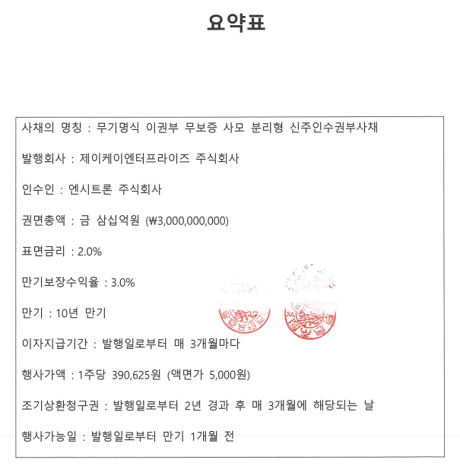
 | 2022-12-31 | 단체급식, 식자재유통, 외식 | 빵,아이스크림,과자,케익,유산균음료,인스턴트식품,병조림,면류,식용유 제조,판매 | 치킨 프랜차이즈
▣ 적용할 종목 선택 | 평가대상기업 | O | O | O | X | X | X | X | X | O | X | O | X | O | O | O | X | X | X | X | X | X | X | X | X | X | X | X | X | X | X | X | X | X | X | X | X | X | X | X | X | X | X | X | X | X | X | X | X | X
▣ 유사기업 기초정보 |  | 0 | 0 | 0 | 0 | 0 | 0 | 0 | 0 | 0 | 0 | 0 | 0 | 0 | 0 | 0 | 0 | 0 | 0 | 0 | 0 | 0 | 0 | 0 | 0 | 0 | 0 | 0 | 0 | 0 | 0 | 0 | 0 | 0 | 0 | 0 | 0 | 0 | 0 | 0 | 0 | 0 | 0 | 0 | 0 | 0 | 0 | 0 | 0 | 0
기업코드 | QQ2151 | 0 | 0 | 0 | 0 | 0 | 0 | 0 | 0 | 0 | 0 | 0 | 0 | 0 | 0 | 0 | 0 | 0 | 0 | 0 | 0 | 0 | 0 | 0 | 0 | 0 | 0 | 0 | 0 | 0 | 0 | 0 | 0 | 0 | 0 | 0 | 0 | 0 | 0 | 0 | 0 | 0 | 0 | 0 | 0 | 0 | 0 | 0 | 0 | 0
기업명 | 제이케이엔터프라이즈(주) | 신세계푸드 | SPC삼립 | 교촌에프앤비 | MCD US Equity (R2) | YUM US Equity (L1) | QSR US Equity (R1) | CMG US Equity (R2) | DPZ US Equity (L1) | DRI US Equity (R1) | SBUX US Equity (L1) | WEN US Equity (R1) | SHAK US Equity (L1) | EAT US Equity (R1) | TXRH US Equity (R1) | PZZA US Equity (R1) | 0 | 0 | 0 | 0 | 0 | 0 | 0 | 0 | 0 | 0 | 0 | 0 | 0 | 0 | 0 | 0 | 0 | 0 | 0 | 0 | 0 | 0 | 0 | 0 | 0 | 0 | 0 | 0 | 0 | 0 | 0 | 0 | 0 | 0
매출액 | 13,290,209 | 1,531,387,847 | 1,654,396,904 | 429,017,583 | 0 | 0 | 0 | 0 | 0 | 0 | 0 | 0 | 0 | 0 | 0 | 0
영업이익 | 0 | 29,773,015 | 76,292,325 | 18,576,248 | 0 | 0 | 0 | 0 | 0 | 0 | 0 | 0 | 0 | 0 | 0 | 0
당기순손익 | 0 | 14,359,548 | 72,570,495 | 12,953,895 | 0 | 0 | 0 | 0 | 0 | 0 | 0 | 0 | 0 | 0 | 0 | 0
감가상각비 | 0 | 42,360,553 | 67,883,170 | 5,963,229 | 0 | 0 | 0 | 0 | 0 | 0 | 0 | 0 | 0 | 0 | 0 | 0
무형자산상각비 | 0 | 5,084,661 | 1,441,514 | 725,807 | 0 | 0 | 0 | 0 | 0 | 0 | 0 | 0 | 0 | 0 | 0 | 0
블룸버그에서 PBR이 안뽑히는 기업들은 PBR이 음수이기 때문임.
OCF및 FCF가 양수값인데도 Equity가 -인 이유는?
우측의 맥도날드처럼 FCF가 충분히 있으면서 이익잉여금이 쌓이는데도 Equity가 음수인 이유는 무엇인지?
>>> 지속적인 자사주 매입을 통해 의도적으로 자본잠식 상태를 유지하고 있기 때문임. 투하자본 수익률이 20%를 넘는 상황인데도...
왜 이런 의사결정을 하는지? 함께 고민해볼 것
EBITDA | 0 | 74,847,252 | 159,421,909 | 23,353,268 | 0 | 0 | 0 | 0 | 0 | 0 | 0 | 0 | 0 | 0 | 0 | 0
순부채 | 0 | 442,843,941 | 344,239,492 | 74,109,116 | 0 | 0 | 0 | 0 | 0 | 0 | 0 | 0 | 0 | 0 | 0 | 0
우선주가치
자본총계 | 6,219,093 | 298,613,218 | 435,814,254 | 163,099,599 | 0 | 0 | 0 | 0 | 0 | 0 | 0 | 0 | 0 | 0 | 0 | 0

보통주 발행주식수 | 24,000 | 3,872,480 | 8,629,009 | 24,982,540 | 0 | 0 | 0 | 0 | 0 | 0 | 0 | 0 | 0 | 0 | 0 | 0
보통주 자기주식수 | 0 | 189 | 523,786 | 0 | 0 | 0 | 0 | 0 | 0 | 0 | 0 | 0 | 0 | 0 | 0 | 0
적용주식수 | 24,000 | 3,872,291 | 8,105,223 | 24,982,540 | 0 | 0 | 0 | 0 | 0 | 0 | 0 | 0 | 0 | 0 | 0 | 0
EPS | 0 | 3,708 | 8,954 | 519 | 0 | 0 | 0 | 0 | 0 | 0 | 0 | 0 | 0 | 0 | 0 | 0 | 0 | 0 | 0 | 0 | 0 | 0 | 0 | 0 | 0 | 0 | 0 | 0 | 0 | 0 | 0 | 0 | 0 | 0 | 0 | 0 | 0 | 0 | 0 | 0 | 0 | 0 | 0 | 0 | 0 | 0 | 0 | 0 | 0 | 0
BPS | 259,129 | 77,115 | 53,770 | 6,529 | 0 | 0 | 0 | 0 | 0 | 0 | 0 | 0 | 0 | 0 | 0 | 0 | 0 | 0 | 0 | 0 | 0 | 0 | 0 | 0 | 0 | 0 | 0 | 0 | 0 | 0 | 0 | 0 | 0 | 0 | 0 | 0 | 0 | 0 | 0 | 0 | 0 | 0 | 0 | 0 | 0 | 0 | 0 | 0 | 0 | 0
SPS | 553,759 | 395,473 | 204,115 | 17,173 | 0 | 0 | 0 | 0 | 0 | 0 | 0 | 0 | 0 | 0 | 0 | 0 | 0 | 0 | 0 | 0 | 0 | 0 | 0 | 0 | 0 | 0 | 0 | 0 | 0 | 0 | 0 | 0 | 0 | 0 | 0 | 0 | 0 | 0 | 0 | 0 | 0 | 0 | 0 | 0 | 0 | 0 | 0 | 0 | 0 | 0
시가총액 |  | 139,596,091 | 418,229,507 | 215,099,669 | 0 | 0 | 0 | 0 | 0 | 0 | 0 | 0 | 0 | 0 | 0 | 0
EV |  | 582,440,031 | 762,468,998 | 289,208,786 | 0 | 0 | 0 | 0 | 0 | 0 | 0 | 0 | 0 | 0 | 0 | 0
평가기준일 종가 |  | 36,050 | 51,600 | 8,610 | 0 | 0 | 0 | 0 | 0 | 0 | 0 | 0 | 0 | 0 | 0 | 0 | 0 | 0 | 0 | 0 | 0 | 0 | 0 | 0 | 0 | 0 | 0 | 0 | 0 | 0 | 0 | 0 | 0 | 0 | 0 | 0 | 0 | 0 | 0 | 0 | 0 | 0 | 0 | 0 | 0 | 0 | 0 | 0 | 0 | 0
1개월 Avg. |  | 37,288 | 54,638 | 9,294
2개월 Avg. |  | 37,481 | 55,297 | 9,329
3개월 Avg. |  | 37,132 | 55,734 | 9,108
6개월 Avg. |  | 37,644 | 56,876 | 8,720

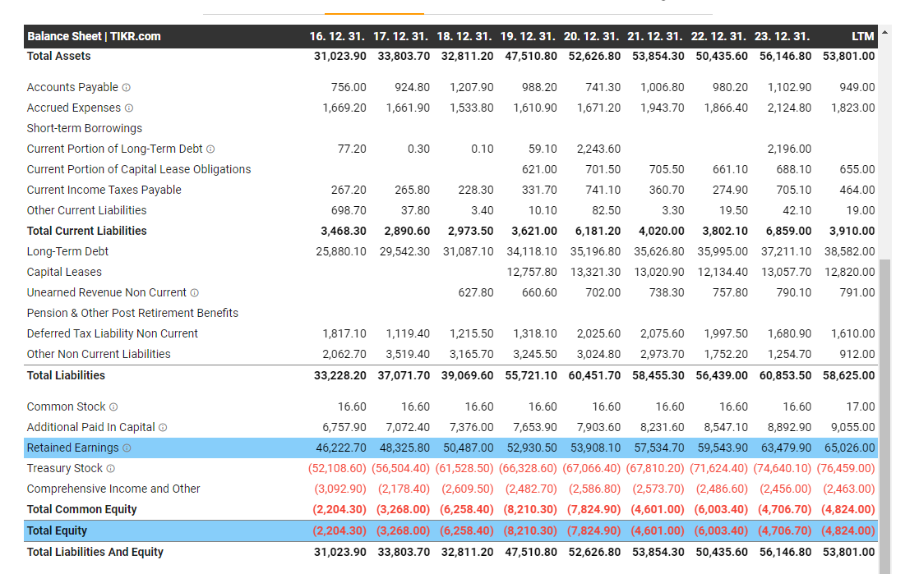
적용주가(6개월 Avg.) |  | 37,644 | 56,876 | 8,720
전기 적용주가(6개월 Avg.)
▣ 유사기업 배수산정
EV/EBITDA | X | 7.78 | 4.78 | 12.38
EV/SALES | X | 0.38 | 0.46 | 0.67
PER | X | 10.15 | 6.35 | 16.82
PBR | X | 0.49 | 1.06 | 1.34 | #DIV/0! | #DIV/0! | 8.00 | 24.20 | #DIV/0! | 8.83 | #DIV/0! | 12.58 | 8.84 | 82.06 | 8.57 | #DIV/0!
PSR | O | 0.10 | 0.28 | 0.51 | 7.84 | 5.40 | 3.27 | 7.81 | 3.69 | 1.70 | 2.70 | 1.75 | 3.30 | 0.55 | 2.15 | 0.96

▣ 유사기업 배수 적용결과
EV/EBITDA를 이용한 추정 EV |  | 0 | 0 | 0
EV/SALES를 이용한 추정 EV |  | 5,054,729 | 6,125,116 | 8,959,179
EV/EBITDA를 이용한 추정 시가총액 |  | 0 | 0 | 0
EV/SALES를 이용한 추정 시가총액 |  | 5,054,729 | 6,125,116 | 8,959,179
EV/EBITDA 적용 추정주가 |  | 0 | 0 | 0
EV/SALES 적용 추정주가 |  | 210,614 | 255,213 | 373,299
PER 적용 추정주가 |  | 0 | 0 | 0
PBR 적용 추정주가 |  | 126,495 | 274,102 | 346,107 |  |  | 2,073,391 | 6,270,637 |  | 2,289,300 |  | 3,258,971 | 2,291,917 | 21,264,683 | 2,221,895
PSR 적용 추정주가 |  | 52,711 | 154,304 | 281,186 | 4,341,208 | 2,992,672 | 1,811,074 | 4,327,515 | 2,042,431 | 942,922 | 1,495,542 | 970,347 | 1,829,691 | 304,972 | 1,189,502 | 530,928 | 0 | 0 | 0 | 0 | 0 | 0 | 0 | 0 | 0 | 0 | 0 | 0 | 0 | 0 | 0 | 0 | 0 | 0 | 0 | 0 | 0 | 0 | 0 | 0 | 0 | 0 | 0 | 0 | 0 | 0 | 0 | 0 | 0 | 0
 |  | FALSE | FALSE | FALSE | FALSE | FALSE | FALSE | FALSE | FALSE | FALSE | FALSE
 |  | X | X | X | X | X | X | X | X | X | X | X | X | X | X | X | X | X | X | X | X | X | X | X | X | X | X | X | X | X | X | X | X | X | X | X | X | X | X | X | X | X | X | X | X | X | X | X | X | X
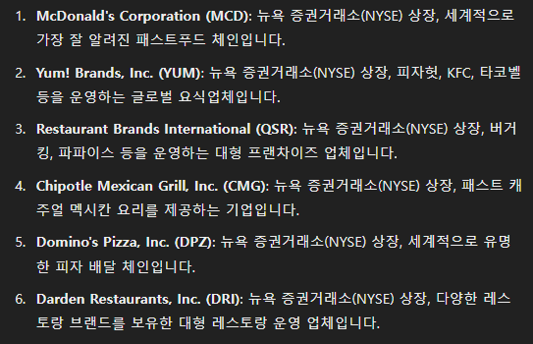
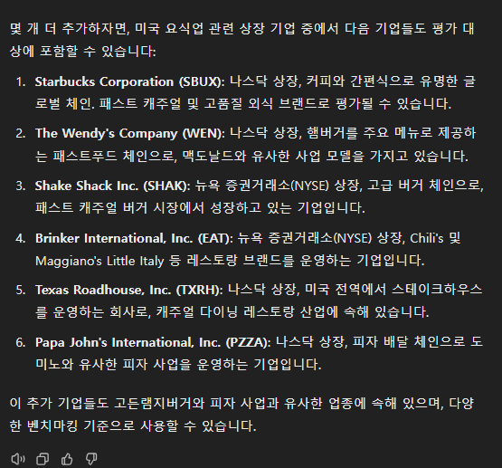
 |  | O | O | O | X | X | X | X | X | O | X | O | X | O | O | O | X | X | X | X | X | X | X | X | X | X | X | X | X | X | X | X | X | X | X | X | X | X | X | X | X | X | X | X | X | X | X | X | X | X
▣ 상대가치법을 이용한 추정주가 | 적용여부 | 적용배수 | 적용가격 | 유동성할인후
EV/EBITDA | X | - | 0 | 0
EV/SALES | X | 0.51 | 279,709 | 195,796
PER | X | - | 0 | 0
PBR | X | 16.42 | 4,254,508 | 2,978,155
PSR | O | 1.00 | 553,359 | 387,351

Taget Price | Multiple
추정주가(원) | 553,359
유동성 할인 | 30% |  | 전기 | 전전기
최종평가결과(원) | 387,351 | -1% | 390,625 | 0

유동성할인 판단기준 |  |  |  |  | 유동성 할인
1. 매출액 규모가 50억원 이하인 경우 또는 |  |  |  |  | 30%
2. 초기기업(설립 이후 5년 이내) 또는 벤처기업
1. 일반기업(비외감) |  |  |  |  | 20%
1. 외감기업이면서, 매출액 1,000억원 미만인 경우 |  |  |  |  | 10% |  | 회사명 | 엔시트론 | 엔시트론 | 엔시트론
1. 매출액 규모가 1,000억원 이상 또는 |  |  |  |  | 5% |  | 구분 | A01 | D02(전환사채) | D03(신주인수권부사채)
2. 대기업 계열사 및 대기업에 주된 매출처를 둔 고객사기업 또는 |  |  |  |  |  |  | 취득일자 | 2024-06-28 | 2024-07-08 | 2024-07-08
3. 분기보고서 제출대상법인 |  |  |  |  |  |  | 취득가격(총액) | 7,500,000,000 | 600,000,000 | 3,000,000,000
(협회등록법인, 주주수 500명 이상인 금감위 등록법인, 금융기관전체 등) |  |  |  |  |  |  | 취득수량 | 19,200 | 1,536 | 7,680
1. 코넥스 상장기업 또는 |  |  |  |  | 0% |  | 주당 취득가격 | 390,625 | 390,625 | 390,625
2. IPO 예정기업(가능성이 높은 경우) |  |  |  |  |  |  | 비고
* 비상장기업의 유동성할인은 해당기업의 사이즈나 해당기업이 속한 업종의 성격과는 무관하게 활성시장에서
거래될 수 없는 유동성위험을 고려하는 것이므로, 사이즈가 큰 회사라도 기본적으로 5% 이상의 할인은 적용

Track Record / 고객사 | 최종가 | 변동률 |  | 종목명 | 평가종류 | 기준일 | 주가 | 공모/사모 | 등급 | 시장 | 업종 | 배당금 | 전환가정여부 | 주식수
2024-07-08 | 387,351 | -0.84% |  | 제이케이엔터프라이즈(주) | A01, D02. D03 | 2024-07-08 | 387,351 | 3 | B | 2 | 56 | - | O | 24,000
2024-06-28 | 390,625

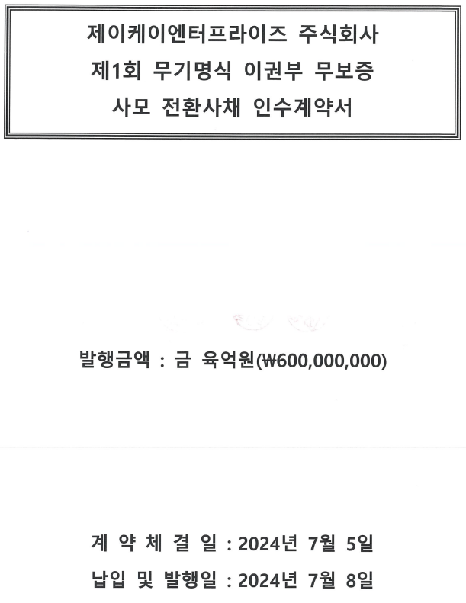
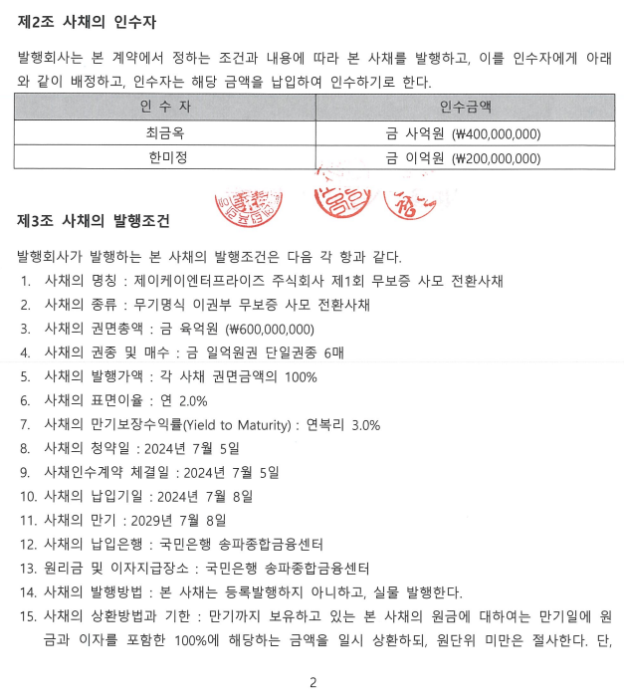
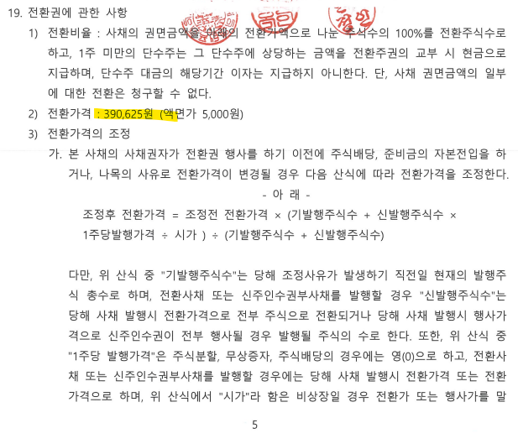

 |  |  | 체크박스
 |  | KSE | O
 |  | KSQ | X

FS
 |  | 하반기포함 |  |  |  |  |  | 20221231 | 20221231 | 20221231 | 20221231 | 20221231 | 20221231 | 20221231 | 20221231 | 20221231 | 20221231 | 20221231 | 20221231 | 20221231 | 20221231 | 20221231 | 20221231 | 20221231 | 20221231 | 20221231 | 20221231 | 20221231 | 20221231 | 20221231 | 20221231 | 20221231 | 20221231 | 20221231 | 20221231 | 20221231 | 20221231 | 20221231 | 20221231 | 20221231 | 20221231 | 20221231 | 20221231 | 20221231 | 20221231 | 20221231 | 20221231 | 20221231
시장 | 회사명 | 재무기준일 | KISCODE | 결산월 | 업종분류 | 산업분류 | 주요상품 | 현금및현금등가물 | 매출채권 | 당좌자산 | 재고자산 | 유동자산 | 비유동자산 | 유형자산 | 자산총계 | 단기차입금 | 유동성장기부채 | 단기사채 | 유동부채 | 장기사채 | 비유동부채 | 장기차입금 | 금융리스부채 | 부채총계 | 자본총계 | 매출액 | 매출원가 | 영업이익(손실) | 이자수익 | 장단기투자증권이자수익 | 이자비용 | 매출채권처분손실 | 법인세비용차감전계속사업이익(손실) | 당기순이익(손실) | 매출총이익손실 | 판관비등 | 영업활동으로 인한 현금흐름 | 감가상각비 | 무형자산상각비 | [보통주발행주식수] | [보통주자기주식수] | 단기금융상품 | 단기투자증권 | 장기금융상품 | 장기투자증권 | 지분법적용주식 | 투자부동산 | 회원권
 | 제이케이엔터프라이즈(주) | 20221231 | QQ2151 | 0 |  | (M71531) 경영컨설팅업 | 프랜차이즈,가맹사업 |  |  |  |  |  |  |  |  |  |  |  |  |  |  |  |  |  | 6,219,093 | 13,290,209 |  |  |  |  |  |  |  |  |  |  |  |  |  | 24,000
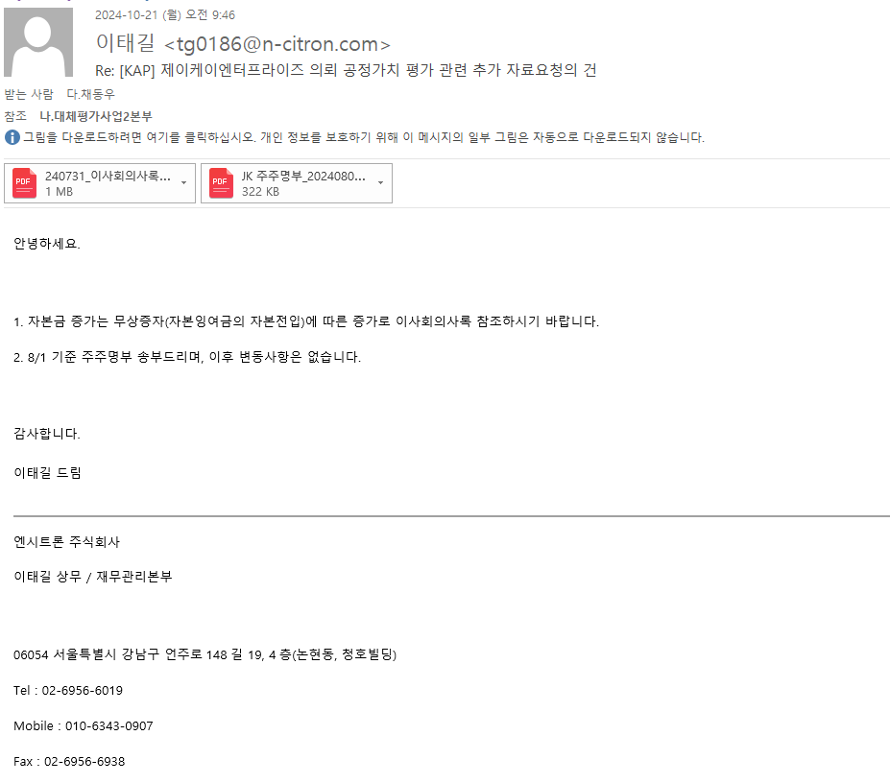
 | 신세계푸드 | 20242Q |  | 12 |  | 기관 구내식당업 | 단체급식, 식자재유통, 외식 | 80513482.72 | 135602166 | 237809471.34 | 78695505.86 | 316504977.2 | 525549482.2 | 221517175.98 | 842054459.41 | 44500000 | 49994291 | 0 | 271899854.31 | 271541387.56 | 252124008.01 | 0 | 157321745.01 | 543441241.87 | 298613217.54 | 1531387846.5 | 1282749173.3 | 29773014.94 | 5072120 |  | 14953355 |  | 17520803.01 | 14359547.99 | 248638673.22 | 218865658.28 | 89453329.67 | 42360553 | 5084661 | 3872480 | 189 | 0 |  | 0 |  | 16601236.25 | 0 | 1933414
 | SPC삼립 | 20242Q |  | 12 |  | 기타 식품 제조업 | 빵,아이스크림,과자,케익,유산균음료,인스턴트식품,병조림,면류,식용유 제조,판매 | 48637823 | 176944534 | 250749322.87 | 80450349.71 | 331199672.58 | 622637364.85 | 499340422.34 | 953837037.43 | 78075890.08 | 0 | 0 | 323660705.58 | 194362077.56 | 190212257.2 | 0 | 120439347 | 518022783.14 | 435814254.3 | 1654396903.7 | 1260055086.6 | 76292324.58 | 649129.84 |  | 8820705.12 |  | 81925649.93 | 72570495.44 | 394341817.1 | 318049492.52 | 168987940.31 | 67883170.47 | 1441513.5 | 8629009 | 523786 | 14000000 |  | 0 |  | 44715279.43 | 23770531.2 | 1565167
 | 교촌에프앤비 | 20242Q |  | 12 |  | 신선식품 및 단순 가공식품 도매업 | 치킨 프랜차이즈 | 40389024 | 8508364 | 50731888.04 | 9322351.5 | 60054239.54 | 227845240.95 | 158868158.69 | 287899480.49 | 53500000 | 338341 | 0 | 92835528.86 | 31964352.85 | 28695446.62 | 24877756.13 | 3817690.49 | 124799881.7 | 163099598.79 | 429017583.19 | 319136654.51 | 18576248.09 | 1893269 |  | 3340652 |  | 15216849.26 | 12953895.11 | 109880928.68 | 91304680.59 | 20345433.78 | 5963229 | 725807 | 24982540 | 0 | 0 |  | 187465.01 |  | 29953220.94 | 2683461.75 | 1089619
 | MCD US Equity (R2)
 | YUM US Equity (L1)
 | QSR US Equity (R1)
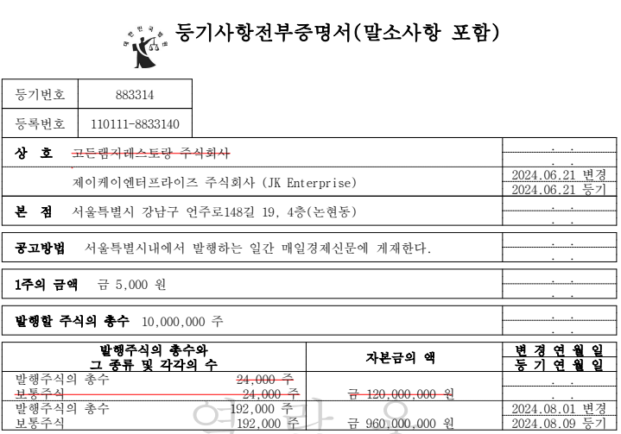
 | CMG US Equity (R2)
 | DPZ US Equity (L1)
 | DRI US Equity (R1)
 | SBUX US Equity (L1)
 | WEN US Equity (R1)
 | SHAK US Equity (L1)
 | EAT US Equity (R1)
 | TXRH US Equity (R1)
 | PZZA US Equity (R1)

 |  |  |  |  |  |  |  | 20211231 | 20211231 | 20211231 | 20211231 | 20211231 | 20211231 | 20211231 | 20211231 | 20211231 | 20211231 | 20211231 | 20211231 | 20211231 | 20211231 | 20211231 | 20211231 | 20211231 | 20211231 | 20211231 | 20211231 | 20211231 | 20211231 | 20211231 | 20211231 | 20211231 | 20211231 | 20211231 | 20211231 | 20211231 | 20211231 | 20211231 | 20211231 | 20211231 | 20211231 | 20211231 | 20211231 | 20211231 | 20211231 | 20211231 | 20211231 | 20211231

 |  | 20211231 | QQ2151 | 0 |  | (M71531) 경영컨설팅업 | 프랜차이즈,가맹사업

